Cuartos
Cuartos de Final |  | Semifinal

Uruguay | 0
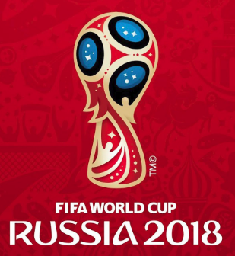
2018-07-06 |  | Francia | 57
10:00:00
Francia | 2

Brasil | 3


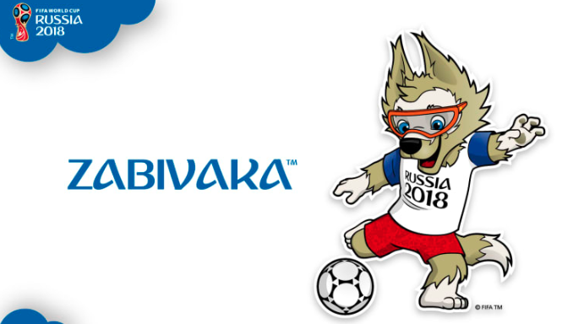
2018-07-06 |  | Brasil | 58
14:00:00
Bélgica | 1

Rusia | 0

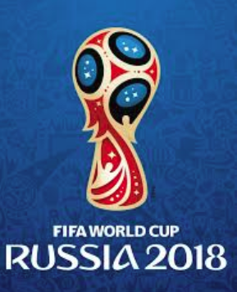
2018-07-07 |  | Croacia | 59
14:00:00
Croacia | 2

Suecia | 0

2018-07-07 |  | Inglaterra | 60
10:00:00
Inglaterra | 1

